セグメントシート
 |  |  |  |  |  |  |  |  |  |  |  |  |  |  | 事業番号 |  |  |  | 2022 |  |  |  | - | 厚労 |  |  |  | - | 21 |  |  | - | 1019 |  | - | 05
令和4年度セグメントシート |  |  |  |  |  |  |  |  |  |  |  |  |  |  |  |  |  |  |  |  |  |  | （ | 医薬基盤・健康・栄養研究所 |  |  |  |  |  |  |  |  |  |  |  |  | ）
セグメント名 |  |  |  | 統合による相乗効果を発揮するための研究 |  |  |  |  |  |  |  |  |  |  |  | 担当部局庁 |  |  |  | 大臣官房 |  |  |  |  |  |  |  |  |  |  | 作成責任者
事業開始年度 |  |  |  | 平成27年度 |  |  |  |  | 事業終了 （予定）年度 |  |  |  | 令和3年度 |  |  | 担当課室 |  |  |  | 厚生科学課 |  |  |  |  |  |  |  |  |  |  | 伯野 春彦
会計区分 |  |  |  | 一般会計
セグメント単位の 考え方 |  |  |  | 独立行政法人評価制度におけるセグメント分けに基づき作成した。
根拠法令 （具体的な 条項も記載） |  |  |  | 独立行政法人通則法 （平成１１年法律第１０３号） 国立研究開発法人医薬基盤・健康・栄養研究所法（平成１６年法律第１３５号） |  |  |  |  |  |  |  |  |  |  |  | 関係する計画、 通知等 |  |  |  | 「日本再興戦略(平成25年6月14日閣議決定)」、「科学技術基本計画(平成28年1月22日閣議決定）」、「健康・医療戦略（平成26年7月22日閣議決定）」
主要政策・施策 |  |  |  | 科学技術・イノベーション |  |  |  |  |  |  |  |  |  |  |  | 主要経費 |  |  |  | 文教及び科学振興
事業目的 （目指す姿を簡潔に。3行程度以内） |  |  |  | 旧医薬基盤研究所は、これまで我が国の医薬品等の創出に貢献する研究機関として、着実な成果を上げてきたところであり、また、旧国立健康・栄養研究所は、栄養と身体活動に関する国の施策や健康食品を中心とする国民の食の安全の確保に大きく寄与してきたところである。 両法人の統合を踏まえ、革新的な医薬品の研究開発、免疫に関する基礎研究や臨床サンプルを用いた研究等の経験及び薬用植物の鑑別や植物成分の分析等に関する技術を始めとする「医薬品等に関する専門性」と健康食品素材の安全性・有用性に関する研究、生活習慣病に関する基礎研究や疫学調査等の経験及び食品成分分析等に関する技術を始めとする「食品・栄養等に関する専門性」を融合した研究を推進し、国民の健康の保持増進や安全性の確保に資する新たな成果を生み出すため、中長期目標期間中に、例えば以下のような新たな研究課題に取り組む。
事業概要 （5行程度以内。別添可） |  |  |  | ・医薬品と食品の相互作用に関する研究 ・生活習慣病の新しい予防法に関する研究 ・健康に関する機能性を表示した食品の品質評価に関する研究
実施方法 |  |  |  | 交付
予算額・ 執行額 （単位:百万円） |  |  |  |  |  |  |  |  |  |  | 令和元年度 |  |  | 令和2年度 |  |  |  |  | 令和3年度 |  |  |  |  |  | 令和4年度 |  |  |  |  |  |  | 令和5年度要求
 |  |  |  | 経常収益 | 予算額：運営費交付金 |  |  |  |  |  | 18 |  |  | 18 |  |  |  |  | 18 |  |  |  |  |  | - |  |  |  |  |  |  | -
 |  |  |  |  | 執行額 | 運営費交付金 |  |  |  |  | 18 |  |  | 18 |  |  |  |  | 18
 |  |  |  |  |  | 補助金等 |  |  |  |  | - |  |  | - |  |  |  |  | -
 |  |  |  |  |  | その他 |  |  |  |  | - |  |  | - |  |  |  |  | -
 |  |  |  |  |  | 計 |  |  |  |  | 18 |  |  | 18 |  |  |  |  | 18
 |  |  |  |  | 運営費交付金収益の割合 |  |  |  |  |  | 100.0% |  |  | 100.0% |  |  |  |  | 100.0%
 |  |  |  |  | 運営費交付金収益化基準 |  |  |  |  |  | 業務達成基準 期間進行基準 |  |  | 業務達成基準 期間進行基準 |  |  |  |  | 業務達成基準 期間進行基準 |  |  |  |  |  | -
 |  |  |  | 経常費用 | 予算額 |  |  |  |  |  | 18 |  |  | 18 |  |  |  |  | 18 |  |  |  |  |  | - |  |  |  |  |  |  | -
 |  |  |  |  | 執行額 |  |  |  |  |  | 14 |  |  | 15 |  |  |  |  | 13
 |  |  |  |  | 執行率 |  |  |  |  |  | 78% |  |  | 83% |  |  |  |  | 72%
令和4・5年度予算内訳 （単位：百万円） |  | 歳出予算目 |  |  |  |  |  | 令和4年度当初予算 |  |  |  | 令和5年度要求 |  |  | 主な増減理由
 |  | 国立研究開発法人医薬基盤・健康・栄養研究所運営費交付金 |  |  |  |  |  | - |  |  |  | -

 |  | 計 |  |  |  |  |  | - |  |  |  | -
活動内容 （アクティビティ） |  |  |  | 旧医薬基盤研究所と旧国立健康・栄養研究所の統合を踏まえ、革新的な医薬品の研究開発、免疫に関する基礎研究や臨床サンプルを用いた研究等の経験及び薬用植物の鑑別や植物成分の分析等に関する技術を始めとする「医薬品等に関する専門性」と健康食品素材の安全性・有用性に関する研究、生活習慣病に関する基礎研究や疫学調査等の経験及び食品成分分析等に関する技術を始めとする「食品・栄養等に関する専門性」を融合した研究を推進し、国民の健康の保持増進や安全性の確保に資する新たな成果を生み出す。
活動目標及び 活動実績 （アウトプット） |  |  |  | 活動目標 |  |  |  |  |  |  | 活動指標 |  |  |  |  |  | 単位 |  |  | 令和元年度 |  |  | 令和2年度 |  |  |  | 令和3年度 |  |  |  | 4年度 活動見込 |  |  | 5年度 活動見込
 |  |  |  | 競争的資金を獲得する。 |  |  |  |  |  |  | 競争的資金獲得件数 |  |  |  |  | 活動実績 | 件 |  |  | 9 |  |  | 11 |  |  |  | 11 |  |  |  | - |  |  | -
 |  |  |  |  |  |  |  |  |  |  |  |  |  |  |  | 当初見込み | 件 |  |  | 1 |  |  | 1 |  |  |  | 1 |  |  |  | - |  |  | -
単位当たり コスト |  |  |  | 算出根拠 |  |  |  |  |  |  |  |  |  |  |  |  | 単位 |  |  | 令和元年度 |  |  | 令和2年度 |  |  |  | 令和3年度 |  |  |  | 4年度活動見込
 |  |  |  | 予算額／研究等件数 |  |  |  |  |  |  |  |  |  |  |  | 単位当たり コスト | 百万円 |  |  | 6 |  |  | 6 |  |  |  | 6 |  |  |  | -
 |  |  |  |  |  |  |  |  |  |  |  |  |  |  |  | 計算式 | 予算額／研究等件数 |  |  | １８／３ |  |  | １８／３ |  |  |  | １８／３ |  |  |  | -
成果目標及び 成果実績 （アウトカム） |  |  |  | 定量的な成果目標 |  |  |  |  |  |  | 成果指標 |  |  |  |  |  | 単位 |  |  | 令和元年度 |  |  | 令和2年度 |  |  |  | 令和3年度 |  |  |  | 中間目標 |  |  | 目標最終年度
 |  |  |  |  |  |  |  |  |  |  |  |  |  |  |  |  |  |  |  |  |  |  |  |  |  |  |  |  |  |  | - |  | 年度 | - |  | 年度
 |  |  |  | 統合に伴う共同研究 |  |  |  |  |  |  | 研究等件数 |  |  |  |  | 成果実績 | 件 |  |  | 3 |  |  | 3 |  |  |  | 3
 |  |  |  |  |  |  |  |  |  |  |  |  |  |  |  | 目標値 | 件 |  |  | 3 |  |  | 3 |  |  |  | 3 |  |  |  | - |  |  | -
 |  |  |  |  |  |  |  |  |  |  |  |  |  |  |  | 達成度 | ％ |  |  | 100 |  |  | 100 |  |  |  | 100
根拠として用いた 統計・データ名 （出典） |  |  |  | 国立研究開発法人医薬基盤・健康・栄養研究所令和２年度業務実績評価書

独法等所管部局による点検・改善
 |  | 項 目 |  |  |  |  |  |  |  |  |  |  |  |  |  |  |  |  | 評 価 |  | 評価に関する説明
国費投入の必要性 |  | 事業の目的は国民や社会のニーズを的確に反映しているか。 |  |  |  |  |  |  |  |  |  |  |  |  |  |  |  |  | ○ |  | より有効で安全な医薬品、医療機器の研究開発を支援するため、広く国民のニーズがある。
 |  | 地方自治体、民間等に委ねることができない事業なのか。 |  |  |  |  |  |  |  |  |  |  |  |  |  |  |  |  | ○ |  | 国の政策課題の解決に向けて実施している事業である。
 |  | 政策目的の達成手段として必要かつ適切な事業か。政策体系の中で優先度の高い事業か。 |  |  |  |  |  |  |  |  |  |  |  |  |  |  |  |  | ○ |  | より有効で安全な医薬品、医療機器の研究開発を支援するため、優先度の高い事業である。
事業の効率性 |  | 競争性が確保されているなど支出先の選定は妥当か。 |  |  |  |  |  |  |  |  |  |  |  |  |  |  |  |  | ○ |  | 少額随意契約であっても、30万円を超える契約については複数者より見積を徴するなど、競争性を確保するよう努めている。 また、今後も競争性・透明性を確保するとともに、真にやむを得ないものを除き、可能な限り一般競争入札とし、経費の削減に努めていく。
 |  |  | 一般競争契約、指名競争契約又は随意契約（企画競争）による支出のうち、一者応札又は一者応募となったものはないか。 |  |  |  |  |  |  |  |  |  |  |  |  |  |  |  | 無
 |  |  | 競争性のない随意契約となったものはないか。 |  |  |  |  |  |  |  |  |  |  |  |  |  |  |  | 無
 |  | 受益者との負担関係は妥当であるか。 |  |  |  |  |  |  |  |  |  |  |  |  |  |  |  |  | ‐ |  | －
 |  | 単位当たりコスト等の水準は妥当か。 |  |  |  |  |  |  |  |  |  |  |  |  |  |  |  |  | ○ |  | 事業の遂行について、妥当なコスト水準を維持している。
 |  | 資金の流れの中間段階での支出は合理的なものとなっているか。 |  |  |  |  |  |  |  |  |  |  |  |  |  |  |  |  | ○ |  | 事業の適切な遂行について、必要な経費に限定されている。
 |  | 費目・使途が事業目的に即し真に必要なものに限定されているか。 |  |  |  |  |  |  |  |  |  |  |  |  |  |  |  |  | - |  | -
 |  | その他コスト削減や効率化に向けた工夫は行われているか。 |  |  |  |  |  |  |  |  |  |  |  |  |  |  |  |  | ○ |  | 事務用品の一括調達、コピー機等の複数年リース契約等に加え、高額研究機器のリース契約を行い、効率化に資する取組を推進した。
事業の有効性 |  | 成果実績は成果目標に見合ったものとなっているか。 |  |  |  |  |  |  |  |  |  |  |  |  |  |  |  |  | ○ |  | 成果実績は成果目標どおりであり、見合ったものとなっている。
 |  | 事業実施に当たって他の手段・方法等が考えられる場合、それと比較してより効果的あるいは低コストで実施できているか。 |  |  |  |  |  |  |  |  |  |  |  |  |  |  |  |  | ○ |  | 研究所の会計規程等に則り契約を行っており、他の方法等より低コストで実施することが出来る。
 |  | 活動実績は見込みに見合ったものであるか。 |  |  |  |  |  |  |  |  |  |  |  |  |  |  |  |  | ○ |  | 活動実績は当初見込を上回っており、見合ったものとなっている。
 |  | 整備された施設や成果物は十分に活用されているか。 |  |  |  |  |  |  |  |  |  |  |  |  |  |  |  |  | ○ |  | 研究成果を通じて医薬品等の開発を支援している。
関連事業 |  | 関連する事業がある場合、他部局・他府省等と適切な役割分担を行っているか。（役割分担の具体的な内容を各事業の右に記載） |  |  |  |  |  |  |  |  |  |  |  |  |  |  |  |  | ○ |  | 国立研究開発法人医薬基盤･健康･栄養研究所施設整備費補助金は施設整備のための経費であり、本事業とは事業目的が異なるため、適切な役割分担が行えている。
 |  | 事業番号 |  |  |  |  |  |  |  | 事業名
 |  | 2022 | 厚生労働省 |  | 21 |  | 1020 |  |  | 国立研究開発法人医薬基盤･健康･栄養研究所施設整備費補助金
点検・改善結果 |  | 点検結果 |  | ・定められた金額の範囲内で随意契約が行われており、適正な契約手続が行われている。
 |  | 改善の 方向性 |  | 予算をほぼ執行できる見込みであり、事業の目標も達成できており、このまま継続して事業を実施する。
備考
資金の流れ （資金の受け取り先が何を行っているかについて補足する） （単位：百万円） |  |  |  | ※令和3年度実績を記入。執行実績がない新規事業、新規要求事業については現時点で予定やイメージを記入。
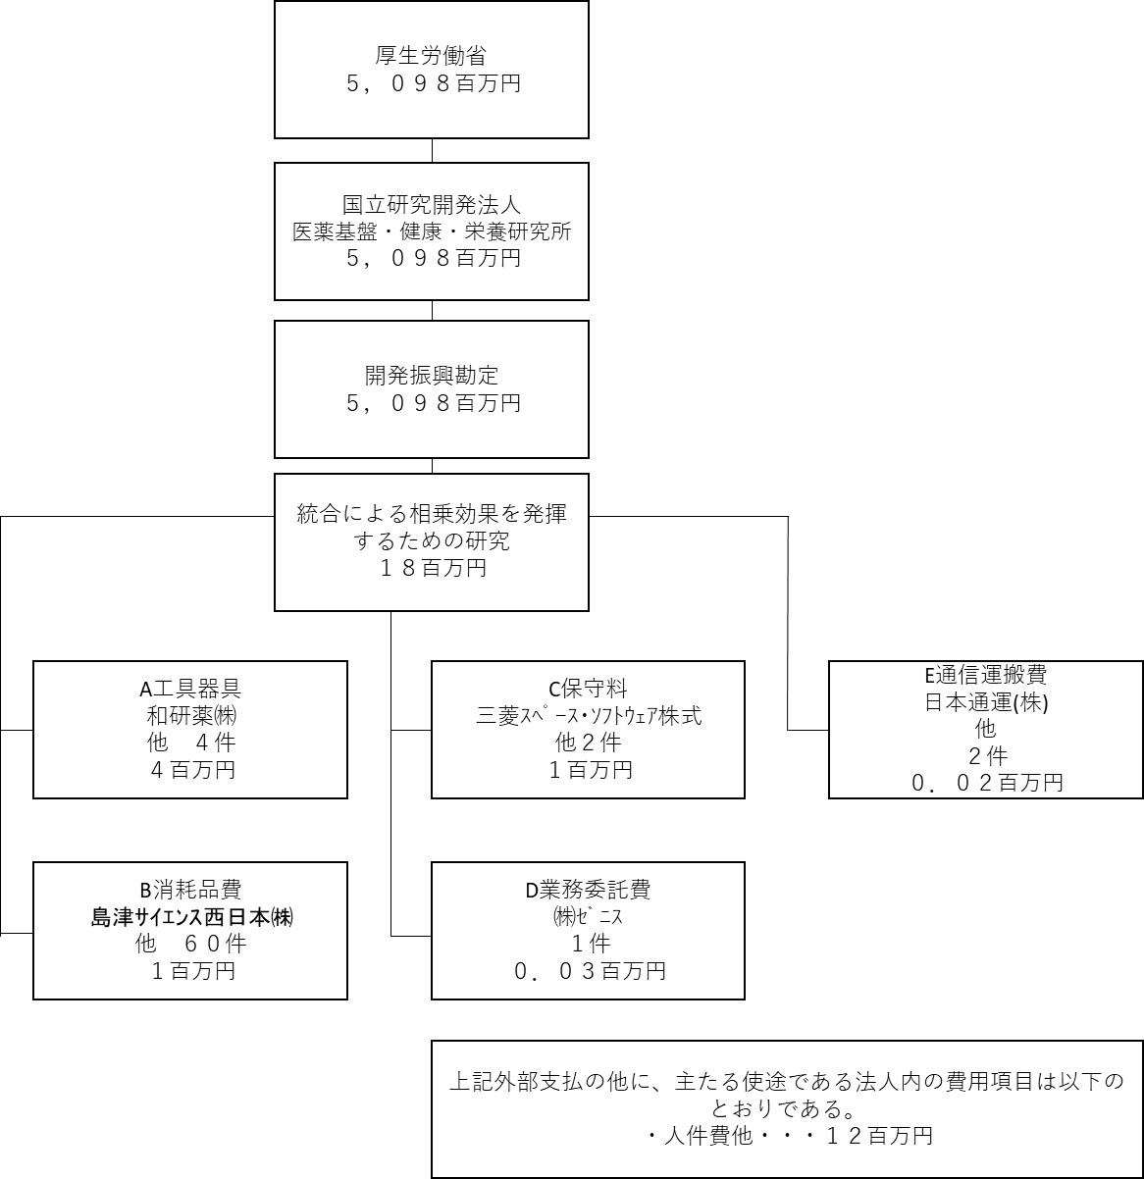

費目・使途 （「資金の流れ」においてブロックごとに最大の金額が支出されている者について記載する。費目と使途の双方で実情が分かるように記載） |  |  |  | A. 和研薬株式会社 |  |  |  |  |  |  |  |  |  |  |  |  |  | B. 島津ｻｲｴﾝｽ西日本株式会社
 |  |  |  | 費 目 |  |  |  | 使 途 |  |  |  |  |  |  |  | 金 額 (百万円） |  | 費 目 |  |  |  | 使 途 |  |  |  |  |  |  |  |  |  |  |  | 金 額 (百万円）
 |  |  |  | 工具器具 |  |  |  | Precellys Evolution |  |  |  |  |  |  |  | 1 |  | 消耗品費 |  |  |  | DAIUSEL P4VP4.6×150 3μm ABS24 |  |  |  |  |  |  |  |  |  |  |  | 0
 |  |  |  | 計 |  |  |  |  |  |  |  |  |  |  |  | 1 |  | 計 |  |  |  |  |  |  |  |  |  |  |  |  |  |  |  | 0
 |  |  |  | C. 三菱電機ｿﾌﾄｳｴｱ株式会社 |  |  |  |  |  |  |  |  |  |  |  |  |  | D. 株式会社ｾﾞﾆｽ
 |  |  |  | 費 目 |  |  |  | 使 途 |  |  |  |  |  |  |  | 金 額 (百万円） |  | 費 目 |  |  |  | 使 途 |  |  |  |  |  |  |  |  |  |  |  | 金 額 (百万円）
 |  |  |  | 保守料 |  |  |  | データ公開用サーバ ハードウエア保守 1式 |  |  |  |  |  |  |  | 1 |  | 業務委託費 |  |  |  | 和文英訳プレミアム 一式 |  |  |  |  |  |  |  |  |  |  |  | 0
 |  |  |  | 計 |  |  |  |  |  |  |  |  |  |  |  | 1 |  | 計 |  |  |  |  |  |  |  |  |  |  |  |  |  |  |  | 0
 |  |  |  | E. 日本通運株式会社 |  |  |  |  |  |  |  |  |  |  |  |  |  | F.
 |  |  |  | 費 目 |  |  |  | 使 途 |  |  |  |  |  |  |  | 金 額 (百万円） |  | 費 目 |  |  |  | 使 途 |  |  |  |  |  |  |  |  |  |  |  | 金 額 (百万円）
 |  |  |  | 通信運搬費 |  |  |  | 運送料 |  |  |  |  |  |  |  | 0 |  | - |  |  |  | - |  |  |  |  |  |  |  |  |  |  |  | -
 |  |  |  | 計 |  |  |  |  |  |  |  |  |  |  |  | 0 |  | 計 |  |  |  |  |  |  |  |  |  |  |  |  |  |  |  | 0
費目・使途欄についてさらに記載が必要な場合はチェックの上【別紙２】に記載 |  |  |  |  |  |  |  |  |  |  |  |  |  |  |  |  |  |  |  |  |  |  |  |  |  | チェック

 | 支出先上位１０者リスト
 | A.
 |  | 支 出 先 |  |  |  |  | 法 人 番 号 |  |  |  | 業 務 概 要 |  |  |  |  | 支 出 額 （百万円） |  | 契約方式等 |  |  |  | 入札者数 （応募者数） |  |  |  | 落札率 |  |  |  | 一者応札・一者応募又は 競争性のない随意契約となっ た理由及び改善策 （支出額10億円以上）
1 |  | 和研薬株式会社 |  |  |  |  | 5130001029574 |  |  |  | Precellys Evolution |  |  |  |  | 1 |  | 随意契約 （少額） |  |  |  | - |  |  |  | 100 |  |  |  | 少額のため
2 |  | ﾊﾟﾗﾚﾙﾈｯﾄﾜｰｸｽ合同会社 |  |  |  |  | 6010703001676 |  |  |  | CascadeLake-X搭載 静音ﾜｰｸｽﾃｰｼｮﾝ 一式 |  |  |  |  | 1 |  | 随意契約 （少額） |  |  |  | - |  |  |  | 100 |  |  |  | 少額のため
3 |  | 株式会社ＨＰＣテック |  |  |  |  | 7010001120401 |  |  |  | NVIDIA RTX A6000 48GB GDDR6 Memory PCIe4.0 1ｹ |  |  |  |  | 1 |  | 随意契約 （少額） |  |  |  | - |  |  |  | 100 |  |  |  | 少額のため
4 |  | 株式会社メディック |  |  |  |  | 9120901008550 |  |  |  | サーバー DELL Power Edge R440 Server 1ケ |  |  |  |  | 1 |  | 随意契約 （少額） |  |  |  | - |  |  |  | 100 |  |  |  | 少額のため

 | B
 |  | 支 出 先 |  |  |  |  | 法 人 番 号 |  |  |  | 業 務 概 要 |  |  |  |  | 支 出 額 （百万円） |  | 契約方式等 |  |  |  | 入札者数 （応募者数） |  |  |  | 落札率 |  |  |  | 一者応札・一者応募又は 競争性のない随意契約となっ た理由及び改善策 （支出額10億円以上）
1 |  | 島津ｻｲｴﾝｽ西日本株式会社 |  |  |  |  | 8120001110398 |  |  |  | DAIUSEL P4VP4.6×150 3μm ABS24 |  |  |  |  | 0 |  | 随意契約 （少額） |  |  |  | - |  |  |  | 100 |  |  |  | 少額のため
2 |  | 株式会社チヨダサイエンス |  |  |  |  | 7010001023050 |  |  |  | レンジャーパック PG-450 10枚入 40ケ 他2件 |  |  |  |  | 0 |  | 随意契約 （少額） |  |  |  | - |  |  |  | 100 |  |  |  | 少額のため
3 |  | 株式会社アズバイオ |  |  |  |  | 8120001016752 |  |  |  | CO2ガスレギュレーター 1台 外3件 |  |  |  |  | 0 |  | 随意契約 （少額） |  |  |  | - |  |  |  | 100 |  |  |  | 少額のため
4 |  | 島津ｻｲｴﾝｽ西日本株式会社 |  |  |  |  | 8120001110398 |  |  |  | 分析天秤 AUY120 1ケ |  |  |  |  | 0 |  | 随意契約 （少額） |  |  |  | - |  |  |  | 100 |  |  |  | 少額のため
5 |  | 和研薬株式会社 |  |  |  |  | 5130001029574 |  |  |  | PC製マウスケージ 本体 10ケ 外４件 |  |  |  |  | 0 |  | 随意契約 （少額） |  |  |  | - |  |  |  | 100 |  |  |  | 少額のため
6 |  | 株式会社ﾃｸﾉｽﾙｶﾞ･ﾗﾎﾞ |  |  |  |  | 5080001011050 |  |  |  | 採便容器 保存液あり ブラシ型ロング FS-0013(テクノスルガラボ)50本 他１件 |  |  |  |  | 0 |  | 随意契約 （少額） |  |  |  | - |  |  |  | 100 |  |  |  | 少額のため
7 |  | 島津ｻｲｴﾝｽ西日本株式会社 |  |  |  |  | 8120001110398 |  |  |  | 台はかり SD200LJP 2台 |  |  |  |  | 0 |  | 随意契約 （少額） |  |  |  | - |  |  |  | 100 |  |  |  | 少額のため
8 |  | 和研薬株式会社 |  |  |  |  | 5130001029574 |  |  |  | PC製マウスケージ 本体 10ケ 外2件 |  |  |  |  | 0 |  | 随意契約 （少額） |  |  |  | - |  |  |  | 100 |  |  |  | 少額のため
9 |  | 株式会社メディック |  |  |  |  | 9120901008550 |  |  |  | LG モニター（27UP850-W） 1台 |  |  |  |  | 0 |  | 随意契約 （少額） |  |  |  | - |  |  |  | 100 |  |  |  | 少額のため
10 |  | 株式会社カーク |  |  |  |  | 5180001038959 |  |  |  | 三商 SA-200 薄型ﾏｸﾞﾈﾁｯｸｽﾀｰﾗｰ 2ケ |  |  |  |  | 0 |  | 随意契約 （少額） |  |  |  | - |  |  |  | 100 |  |  |  | 少額のため

 | C
 |  | 支 出 先 |  |  |  |  | 法 人 番 号 |  |  |  | 業 務 概 要 |  |  |  |  | 支 出 額 （百万円） |  | 契約方式等 |  |  |  | 入札者数 （応募者数） |  |  |  | 落札率 |  |  |  | 一者応札・一者応募又は 競争性のない随意契約となっ た理由及び改善策 （支出額10億円以上）
1 |  | 三菱電機ソフトウエア株式会社 |  |  |  |  | 9010401028746 |  |  |  | データ公開用サーバ ハードウエア保守 1式 |  |  |  |  | 1 |  | 随意契約 （少額） |  |  |  | - |  |  |  | 100 |  |  |  | 少額のため
...

